BCM Allbynnau a gweithgarwch
 |  | Medr/2026/45: Atodiad B
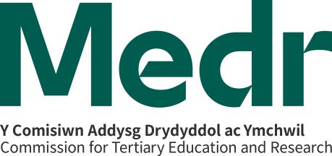

Templed monitro Biwro Cyflogaeth a Menter ar gyfer 2026/27: Allbynnau a gweithgarwch

Cyfnod adrodd: 1 Awst 2026 - 31 Rhagfyr 2026 / 31 Gorffennaf 2027 (dileer fel y bo'n briodol)

Enw'r Sefydliad: Mewnosodwch enw'r sefydliad yma
 | Darparwr i'w gwblhau
Allbynnau'r Biwro Cyflogaeth a Menter | Cyfanswm | Sylwebaeth (fel y bo'n briodol)
Nifer y dysgwyr 16-24 a ymgysylltodd â'r Biwro
Nifer y dysgwyr 24+ a ymgysylltodd â'r Biwro
Nifer y dysgwyr nad oeddent mewn AB a ymgysylltodd â'r Biwro
Deilliannau
Nifer y dysgwyr a gynorthwywyd i gael cyflogaeth neu brentisiaeth
Nifer y dysgwyr a gynorthwywyd i ymgymryd â dysgu pellach / amgen neu addysg uwch
Gweithgarwch cyflogadwyedd
Nifer y dysgwyr a gefnogwyd (er enghraifft, a gafodd gyngor ac arweiniad 1 i 1, cymorth i ddatblygu CV, Canolfannau Asesu, Hyfforddiant chwilio am swydd a.y.b.)
Nifer y dysgwyr a gafodd brofiad gwaith nad oedd yn orfodol (h.y. y tu allan i'r cwricwlwm). Darparwch fanylion y sectorau yn yr adran sylwebaeth neu weithgarwch o dempled yr adroddiad.
Nifer y dysgwyr a gafodd brofiad gwaith gorfodol a drefnwyd gan y Biwro (a'r sectorau).
Menter ac Entrepreneuriaeth
Ymgysylltu - Nifer y dysgwyr a gafodd weithgareddau codi ymwybyddiaeth
Grymuso - Nifer y dysgwyr a rymuswyd i gyfranogi mewn gweithgareddau i gynyddu gallu entrepreneuraidd
Cyfarparu - Nifer y dysgwyr (ac ymadawyr) sy'n cymryd camau cadarnhaol i ymgymryd â hunangyflogaeth / entrepreneuriaeth (ceisio mynediad at gymorth)
Cyfarparu - Nifer y dysgwyr (ac ymadawyr) sy'n dod yn hunangyflogedig neu'n dechrau busnes (wedi sefydlu busnes)

Nodiadau
Darparwch nifer y dysgwyr yr ymgysylltwyd â hwy (nid nifer y rhyngweithiadau)

